01_構成図
全体構成：どの時点で何に変わるか
本文を含むログ → 集計した数値 → 状態変化のJSON → JP1イベント。各矢印の意味と責任を分ける。
目次へ | 公式情報確認：2026-10-11 ｜ 仕様・例・未決事項を区別 ｜ JP1版・OSは導入時に確定

基本構成 ｜ 矢印は通知データの流れ。EC2はSQSへpollして取得する。
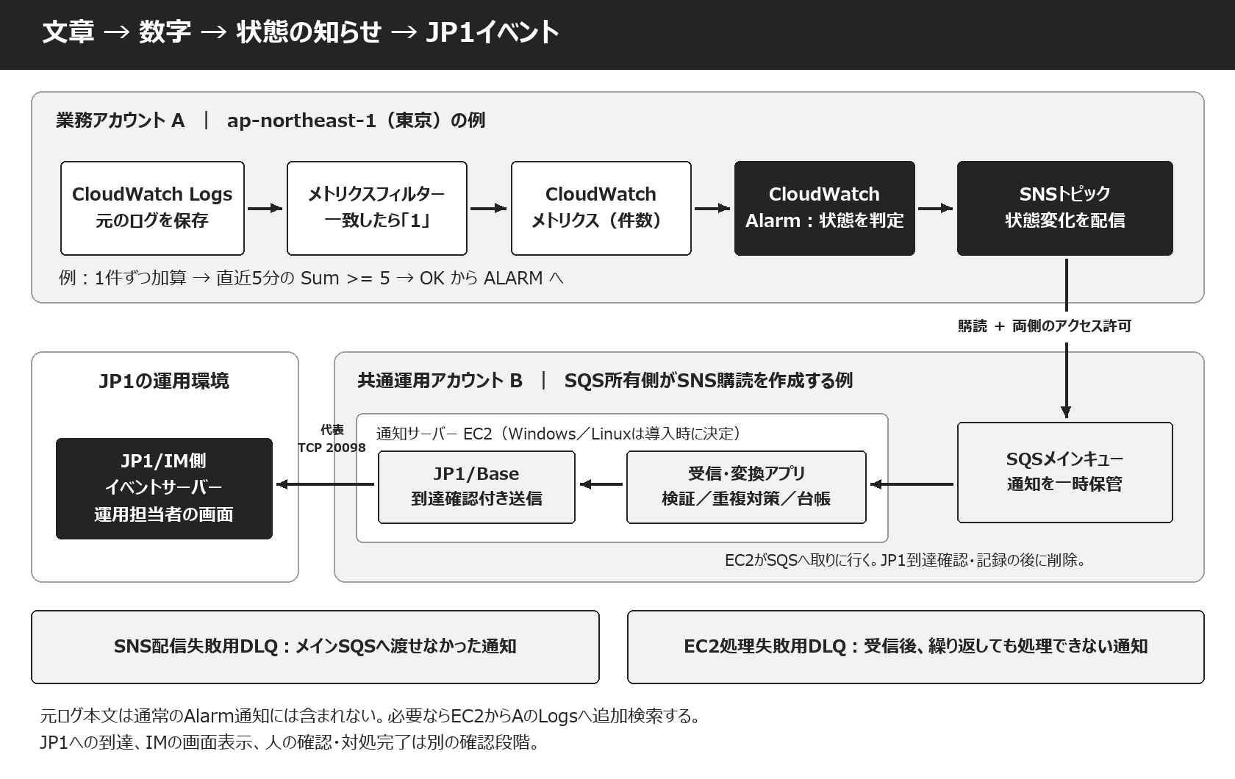

アカウントA |  | ログ、フィルター、メトリクス、Alarm、SNSを業務側で管理。
アカウントB |  | SQS、購読、受信EC2、送信台帳、JP1連携を共通運用側で管理。
JP1運用環境 |  | IM側イベントサーバーへの登録と、画面表示・自動アクション・人の対応を管理。
任意の追加経路 |  | EC2からAのLogsへAssumeRole等で参考原文を取得。標準Alarm通知からは原文を復元できない。
SNS配信DLQの所有者 |  | 本例はBが購読を作成しOwner=B。SNS配信DLQもB・同一リージョン。Topic ARNの見た目だけで決めない。
成功の境界 |  | SQSに入った、EC2が受信した、JP1に登録された、画面に表示された、人が読んだ、は別の証跡。

11_判定シミュレーター
件数を変える：5分合計と M / N を比べる
薄いグレーの入力セルを編集。完全な毎分データを使った学習用モデル。欠損の追加取得・配送遅延・初期評価は実AWSと異なる。
目次へ | 公式情報確認：2026-10-11 ｜ 仕様・例・未決事項を区別 ｜ JP1版・OSは導入時に確定

集計幅（分） | 5 | 合計しきい値 | 5 | 合計の比較方法 | 以上(>=) | 入力：1分ずつの対象ログ件数

M（異常区間数） | 3 | N（評価区間数） | 5 | 各1分のしきい値（>=） | 2 | MはN以下。N=5は合計5件という意味ではない。

空欄は0ではないため「欠損：実機確認」。初期のデータ不足は「準備中」。OK通知は初回も対象になり得る。
下の時刻は各1分区間の開始時刻。集計は各区間の終了後を想定した算数であり、実際の通知時刻ではない。
区間開始 | 件数（入力） | 指定幅の合計 | 合計の判定 | 合計の通知表示 | 各分の条件 | 超過区間数 | M/Nの判定 | M/Nの通知表示
09:00 | 0 | 準備中 | 準備中 | — |  | 準備中 | 準備中 | —
09:01 | 0 | 準備中 | 準備中 | — |  | 準備中 | 準備中 | —
09:02 | 0 | 準備中 | 準備中 | — |  | 準備中 | 準備中 | —
09:03 | 0 | 準備中 | 準備中 | — |  | 準備中 | 準備中 | —
09:04 | 0 |  | OK | OK通知（初回含む） |  |  | OK | OK通知（初回含む）
09:05 | 1 | 1 | OK | 継続：通知なし |  |  | OK | 継続：通知なし
09:06 | 0 | 1 | OK | 継続：通知なし |  |  | OK | 継続：通知なし
09:07 | 2 | 3 | OK | 継続：通知なし | 1 | 1 | OK | 継続：通知なし
09:08 | 1 | 4 | OK | 継続：通知なし |  | 1 | OK | 継続：通知なし
09:09 | 1 | 5 | ALARM | 障害通知 |  | 1 | OK | 継続：通知なし
09:10 | 4 | 8 | ALARM | 継続：通知なし | 1 | 2 | OK | 継続：通知なし
09:11 | 4 | 12 | ALARM | 継続：通知なし | 1 | 3 | ALARM | 障害通知
09:12 | 0 | 10 | ALARM | 継続：通知なし |  | 2 | OK | OK通知（初回含む）
09:13 | 0 | 9 | ALARM | 継続：通知なし |  | 2 | OK | 継続：通知なし
09:14 | 0 | 8 | ALARM | 継続：通知なし |  | 2 | OK | 継続：通知なし
09:15 | 0 | 4 | OK | OK通知（初回含む） |  | 1 | OK | 継続：通知なし
09:16 | 0 |  | OK | 継続：通知なし |  |  | OK | 継続：通知なし
09:17 | 0 |  | OK | 継続：通知なし |  |  | OK | 継続：通知なし
09:18 | 0 |  | OK | 継続：通知なし |  |  | OK | 継続：通知なし
09:19 | 1 | 1 | OK | 継続：通知なし |  |  | OK | 継続：通知なし
09:20 | 2 | 3 | OK | 継続：通知なし | 1 | 1 | OK | 継続：通知なし
09:21 | 2 | 5 | ALARM | 障害通知 | 1 | 2 | OK | 継続：通知なし
09:22 | 0 | 5 | ALARM | 継続：通知なし |  | 2 | OK | 継続：通知なし
09:23 | 2 | 7 | ALARM | 継続：通知なし | 1 | 3 | ALARM | 障害通知
09:24 | 0 | 6 | ALARM | 継続：通知なし |  | 3 | ALARM | 継続：通知なし
09:25 | 0 | 4 | OK | OK通知（初回含む） |  | 2 | OK | OK通知（初回含む）
09:26 | 0 | 2 | OK | 継続：通知なし |  | 1 | OK | 継続：通知なし
09:27 | 0 | 2 | OK | 継続：通知なし |  | 1 | OK | 継続：通知なし
09:28 | 0 |  | OK | 継続：通知なし |  |  | OK | 継続：通知なし
09:29 | 0 |  | OK | 継続：通知なし |  |  | OK | 継続：通知なし

毎分の件数と直近の合計
 | 毎分件数 | 直近の合計
09:00 | 0 | 0
09:01 | 0 | 0
09:02 | 0 | 0
09:03 | 0 | 0
09:04 | 0 | 0
09:05 | 1 | 1
09:06 | 0 | 1
09:07 | 2 | 3
09:08 | 1 | 4
09:09 | 1 | 5
09:10 | 4 | 8
09:11 | 4 | 12
09:12 | 0 | 10
09:13 | 0 | 9
09:14 | 0 | 8
09:15 | 0 | 4
09:16 | 0 | 0
09:17 | 0 | 0
09:18 | 0 | 0
09:19 | 1 | 1
09:20 | 2 | 3
09:21 | 2 | 5
09:22 | 0 | 5
09:23 | 2 | 7
09:24 | 0 | 6
09:25 | 0 | 4
09:26 | 0 | 2
09:27 | 0 | 2
09:28 | 0 | 0
09:29 | 0 | 0

判定式の原理：合計はSUM、異常区間数はCOUNTIF、状態が変わったときだけ通知表示。実AWSの欠損補完・到着遅延は対象外。

